Planilha1

 |  |  | PRODUTOS | CURCURANA
 |  |  | CHAPARIA | 41 kg X 4,00
 |  |  | SISTEMA DE COBRE | 74,5 kg X 15,00
 |  |  | PERFIL | 41 kg X 11,00 |  | 1151.5
 |  |  | BLOCO | 132,5 kg X 4,00
 |  |  | METAL | 73,5 kg X2
 |  |  | COBRE | 6,5 kg X 3,00
 |  |  | 369 kg = R$ 3.934
 |  |  | BR
 |  |  | 630 kg SUCATA X 1,00
 |  |  | 406,5kg SUCATA X 1,00
PRODUTO | VALOR |  | 466 kg SUCATA X 1,00
CHAPARIA | R$ 4.00 |  | 279,5 kg SUCATA 1,00
PANELA | R$ 4.50 |  | 872 kg MOTOR X 1,00
TUBINHO | R$ 4.80 |  | 2.654 KG - R$ 2.654,00 |  | TOINHO DO OURO
COBRE | R$ 25.00 |  | BR |  | MOTOR 938 KG X R$ 3,50 | R$ 3,283.00
EXTRA | R$ 31.00 |  | 50 kg cobre MOTOR |  | ALMOÇO 16 X R$ 14,00 | R$ 224.00
METAL | R$ 14.50 |  | 517,5 kg MOTOR |  | BATERIA VALOR RESTANTE | R$ 310.00
BLOCO | R$ 2.80 |  | 246,5 kg MOTOR |  | LEANDRO DEVE | -R$ 1,066.00
FERRO | R$ 0.55 |  | 16 kg COBRE MOTOR |  | SUCATA 2.023,5 KG X R$ 1,00 | -R$ 2,654.00
 |  |  | 108 kg MOTOR |  | TOINHO DEVE | R$ 97.00
 |  |  | 938 kg x R$ 3,50 - R$ 3.283,00

 |  |  | 16 ALMOÇOS X 14,00 | R$ 224.00
 |  |  | TOTAL | R$ 10,408.25 | 872

PRODUTO | RETIRADA | VALOR
LATARIA | IR BUSCAR | R$ 0.60 | 279 kg SUCATA
LATARIA | TRAZER NA EMPRESA | R$ 0.70 | 139,5 kg MOTOR
PESADA | IR BUSCAR | R$ 0.80
PESADA | TRAZER NA EMPRESA | R$ 0.90 | 630 kg SUCATA X 1,00
OBS: DEPENDENDO DA QUANTIDADE E QUALIDADE, MELHORAMOS O PREÇO!

Planilha2
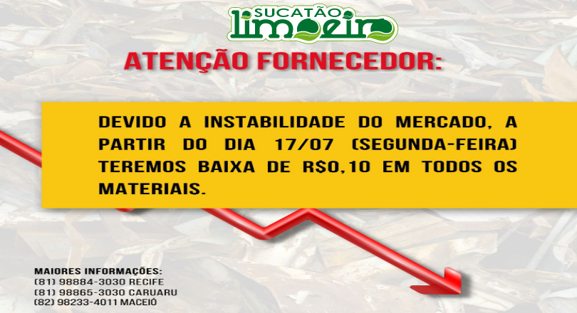

 | ATENÇÃO FORNECEDOR:

 |  | MAIORES INFORMAÇÕES:
 |  | (81) 9 9187-3342 LEANDRO
 |  | (81) 9 8169-7408 ÍTALO
 |  | (81) 3093-3342 FIXO

DEVIDO A INSTABILIDADE DO MERCADO,A
PARTIR DO DIA 17/07 (SEGUNDA-FEIRA)
TEREMOS BAIXA DE R$ 0,10 EM TODOS OS
MATERIAIS.

